追加ユーザ初期設定
追加ユーザ初期設定
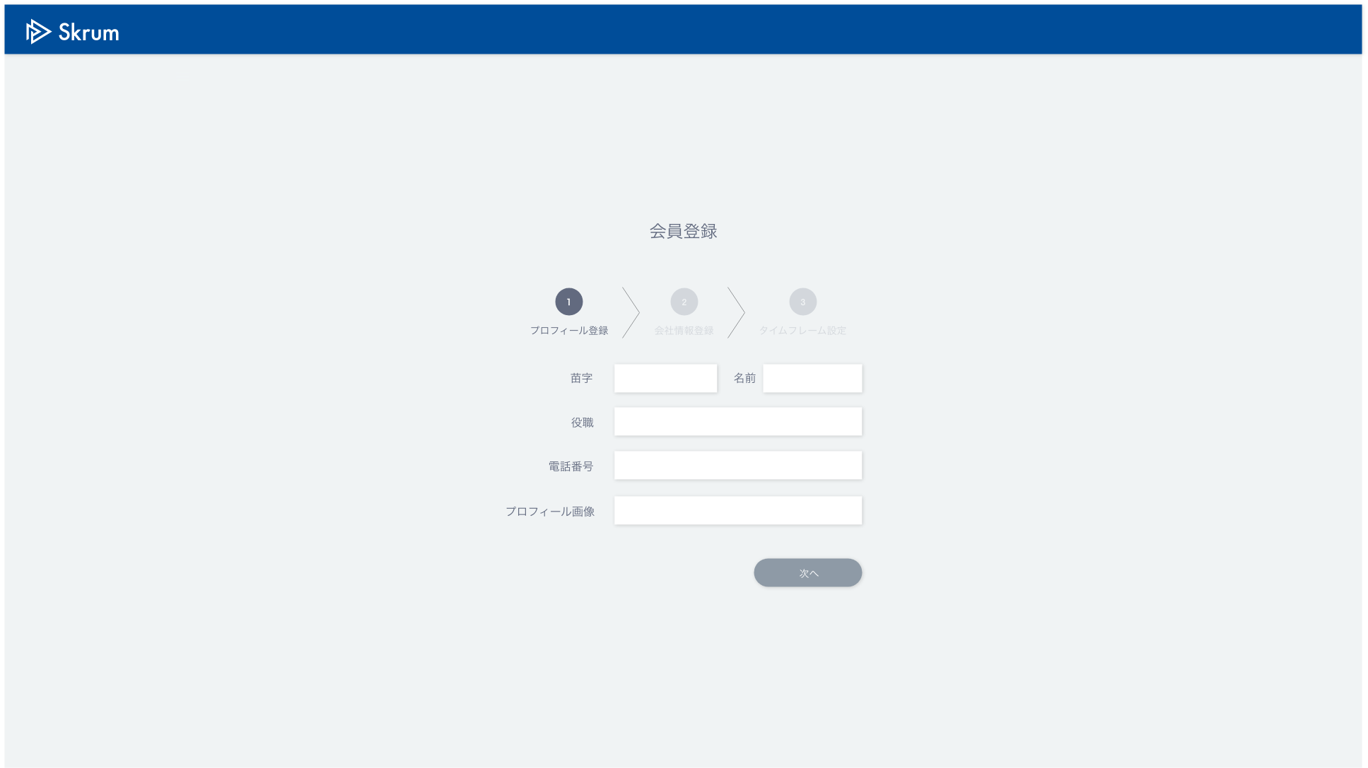

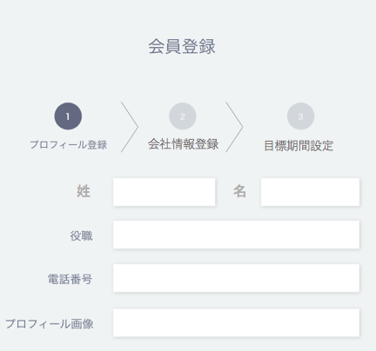

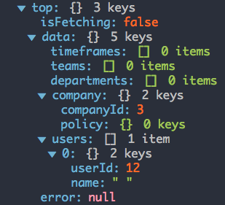

Folder explorer wil open when you click here and the image path will be reflected on the right side after a user choose an image.

会社情報登録
目標期間設定

姓
名


ファイル選択
選択されていません

This page is displayed only when "name" field exists in "company" and "name" field of the login user (in this case, "userId" is 12) is " " in "users".
Validation error message is shown around here with red characters.

登録

Use API AC0102 in throwing API.
ex.)
v1/users/1/establish.json
METHOD: POST
[Request Json Schema]
{
"user": {
"lastName": "田澤",
"firstName": "尚治",
"position": "社長",
"phoneNumber": "090-2323-2323"
}
}

